Capítulo 1
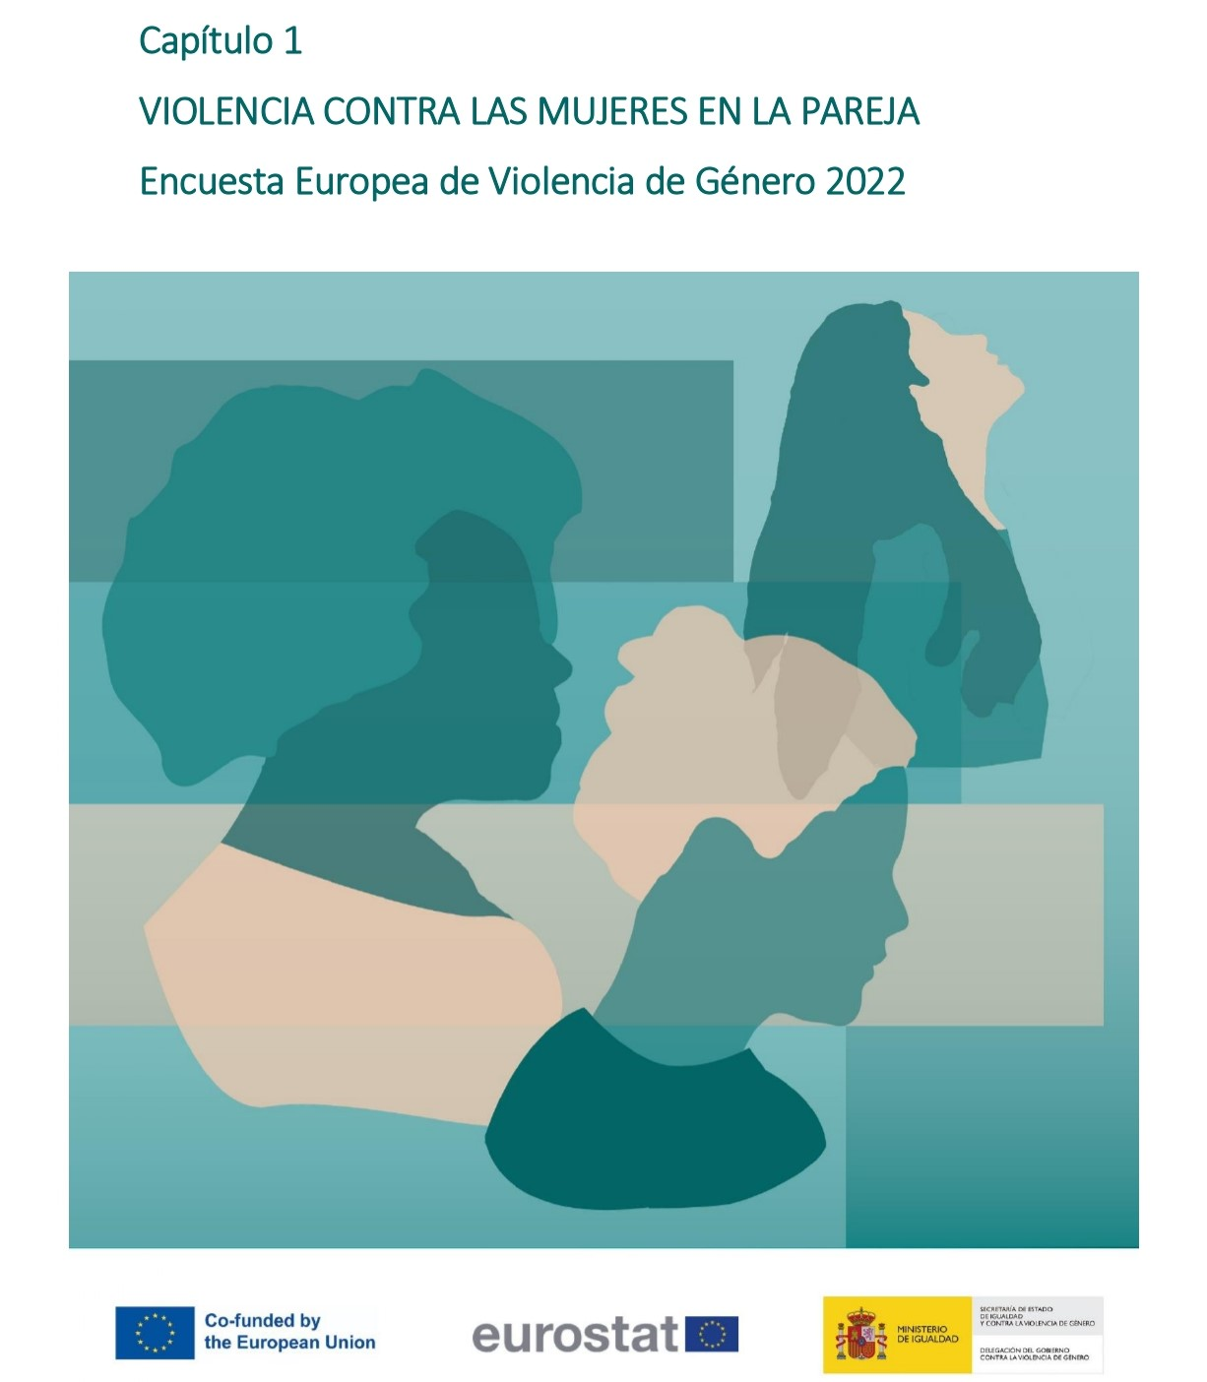

Gráfico 1.1
< Índice
 | Gráfico 1.1. Violencia física (incluyendo amenazas) y/o sexual sufrida por mujeres que alguna vez han tenido pareja.

 | Violencia en la pareja | % sobre mujeres que han tenido pareja alguna vez
 | Mujeres no víctimas | 85.6
 | Mujeres víctimas | 14.4

 | % sobre mujeres que han tenido pareja alguna vez
Mujeres no víctimas | 85.649421107
Mujeres víctimas | 14.350578893

 | % sobre mujeres que han tenido pareja alguna vez

Gráfico 1.2
< Índice
 | Gráfico 1.2. Violencia física (incluyendo amenazas) y/o sexual en la pareja.

Violencia física (incluyendo amenazas) y/o sexual: 14,4%
Física (incl.amenazas)
y sexual
5,1%
Violencia física (incluyendo amenazas): 12,7%
Violencia sexual: 6,7%

Gráfico 1.3
< Índice
 | Gráfico 1.3. Violencia en la pareja: psicológica.

 | Violencia en la pareja PSICOLÓGICA | % sobre mujeres que han tenido pareja alguna vez
 | Mujeres no víctimas | 72.2
 | Mujeres víctimas | 27.8

 | % sobre mujeres (14-74 años) que han tenido pareja alguna vez

Gráfico 1.4
< Índice
 | Gráfico 1.4. Violencia en la pareja: psicológica y/o física (incluyendo amenazas) y/o sexual.

 | Violencia en la pareja | % sobre mujeres que han tenido pareja alguna vez
 | Mujeres no víctimas | 71.3
 | Mujeres víctimas | 28.7

 | Nota: % sobre mujeres (16-74 años) que han tenido pareja alguna vez

